Instrucciones
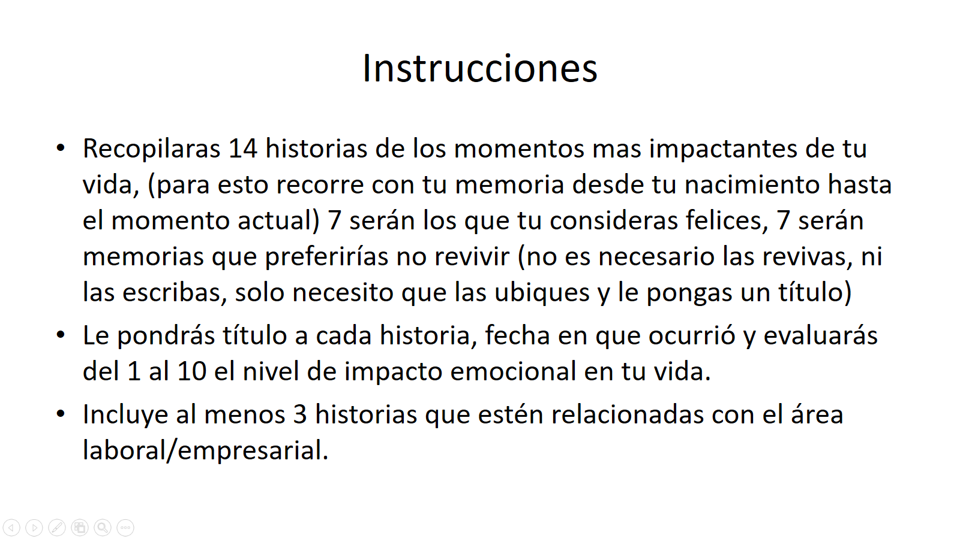

Ejemplo
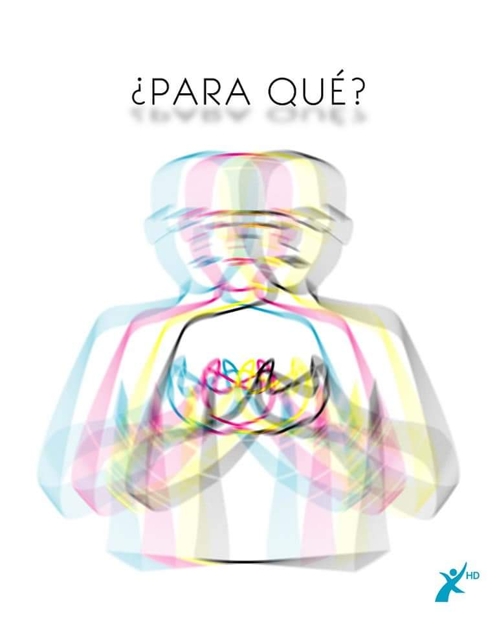
Formato para descargar los títulos de las historias
 | Títulos de historias consideras felices | Año | Evaluación (1 al 10) | Marca con una X los títulos (área profesional)
1 | Cariño de mis padres | 1984 | 7.5
2 | amistades, libertad, patines | 1992 | 9
3 | Universidad | 1995 | 8.5
4 | Hija | 1999 | 10
5 | 5-40-800-k | 2001 | 10 | x
6 | México | 2007 | 9.5 | x
7 | 200 plus | 2012 | 10 | x
 | Títulos Historias no te gustaría repetir | Año | Evaluación -1 al -10)
1 | lavado de carro | 1985 | -7
2 | medicina | 1987 | -9
3 | primera novia | 1994 | -10
4 | Collage | 1995 | -8.5
5 | 800 dolares | 2001 | -10 | x
6 | separación | 2002 | -9
7 | De 3 a 1 | 2008 | -10 | x
8 | Cerrar ciclo | 2017 | -9 | x
 | *1 es menos intenso, 10 es más intenso

 | titulo historia
 | Amor de mis padres,
 | lavado de carro
 | medicina
 | iglesia escuela
 | amistades, libertad, patines trabajo etc
 | primera novia
 | entrar a la universidad
 | College
 | Hija
 | Hija
 | Carrera universitaria
 | 800 dolares
 | separarme de mi primera esposa
 | 5-40-800-8K
 | Impacto Vital
 | PHD planillas
 | venir a mexico
 | amor de mi vida
 | crecimiento 1 a 3 centros
 | 3 centros a 1
 | 200+
 | viaje a PR
 | Cerrar ciclo
 | Contrato empresarial
 | pensamiento exponencial
 | Fin contrato
 | Trinity Culture and content

 | hijos | 1
 | familia | 6
 | economia | 3
 | negocios/reconocimiento | 4 | disfrutando con hijos, yoga pilates, viajando meditacion conectandose
 | libertad | 5
 | atraiga mucho | 8
 | enamoramiento/admiración | 2
 | crecimiento espiritual | 7

 | crecimiento- economicamente
 | tranquilidad económica
 | planes- lana

 | hijos | 1
 | enamorada | 2

 | economía | 3
 | reconocimiento negocios | 4
 | libertad | 5
 | Crecimiento Espiritual | 6
 | Enrique | 7

Resultado Final
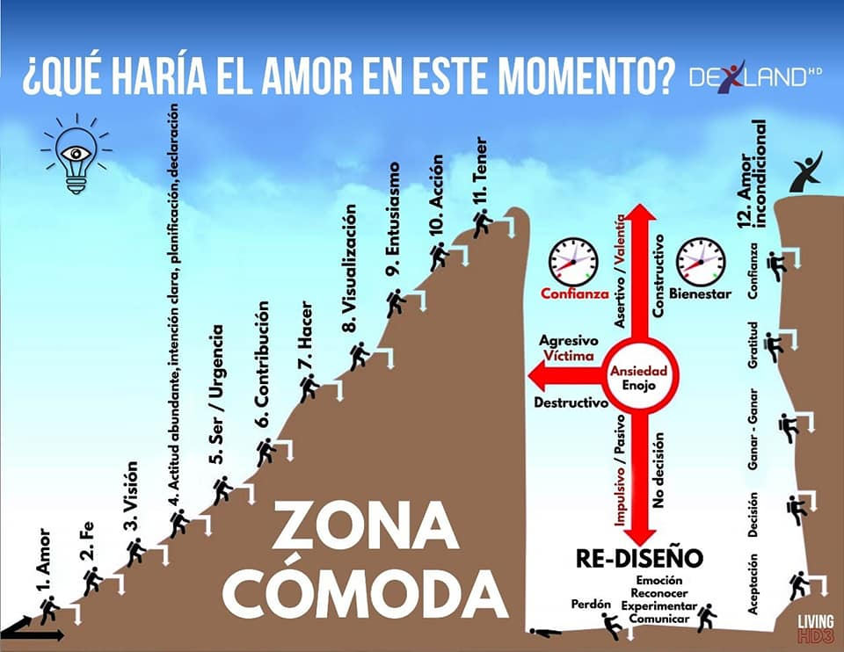
NACIMIENTO |  | 0
Trofeo del kinder | 1987 | 8
Tocaron mi cuerpo sin permiso | 1987 | -10
Rechazo escuela primaria | 1994 | -8
Cuadro de Honor primaria | 1994 | 8

Viaje del Héroe
 | 0
1987 | 8
1987 | -10
1994 | -8
1994 | 8
1995 | -9
1995 | 9
2000 | -8
2004 | 8
2011 | 9
2016 | -7
2018 | -10
2019 | 10
2020 | 10
2023 | -10
2023 | 0

